Definiciones
AGREGADOS TRIBUTARIOS PARA EL IMPUESTO AL PATRIMONIO
Año gravable 2023
Volver al índice
Definición del Impuesto al patrimonio El impuesto al patrimonio se genera por la posesión del mismo al 1º de enero de cada año, cuyo valor sea igual o superior a setenta y dos mil (72.000) UVT. Para efectos de este gravamen, el concepto de patrimonio es equivalente al patrimonio líquido, calculado tomando el total del patrimonio bruto del contribuyente poseído en la misma fecha menos las deudas a cargo del contribuyente vigentes en esa fecha.

Sujetos pasivos

Están sometidos al impuesto:
1- Las personas naturales y las sucesiones ilíquidas, contribuyentes del impuesto sobre la renta y complementarios o de regímenes sustitutivos del impuesto sobre la renta.
2- Las personas naturales, nacionales o extranjeras, que no tengan residencia en el país, respecto de su patrimonio poseído directamente en el país, salvo las excepciones previstas en los tratados internacionales y en el derecho interno.
3- Las personas naturales, nacionales o extranjeras, que no tengan residencia en el país, respecto de su patrimonio poseído indirectamente a través de establecimientos permanentes, en el país, salvo las excepciones previstas en los tratados internacionales y en el derecho interno. Para el caso de los contribuyentes del impuesto al patrimonio señalados en este numeral, el deber formal de declarar estará en cabeza del establecimiento permanente.
4- Las sucesiones ilíquidas de causantes sin residencia en el país al momento de su muerte respecto de su patrimonio poseído en el país.
5- Las sociedades o entidades extranjeras que no sean declarantes del impuesto sobre la renta en el país, y que posean bienes ubicados en Colombia diferentes a acciones, cuentas por cobrar y/o inversiones de portafolio de conformidad con el artículo 2.17.2.2.1.2 del Decreto 1068 de 2015 y el 18-1 del E.T., como inmuebles, yates, botes, lanchas, obras de arte, aeronaves o derechos mineros o petroleros. No serán sujetos pasivos del impuesto al patrimonio las sociedades o entidades extranjeras, que no sean declarantes del impuesto sobre la renta en el país, y que suscriban contratos de arrendamiento financiero con entidades o personas que sean residentes en Colombia.

Base gravable
La base gravable del impuesto al patrimonio es el valor del patrimonio bruto del sujeto pasivo poseído a primero (1º) de enero de cada año menos las deudas a cargo del mismo vigentes en esa misma fecha, determinado conforme a lo previsto en el Título II del Libro I del E.T., sin perjuicio de las reglas especiales señaladas. En. el caso de las personas naturales, se excluyen las primeras doce mil (12.000) UVT del valor patrimonial de su casa o apartamento de habitación. Esta exclusión aplica únicamente respecto a la casa o apartamento en donde efectivamente viva la persona natural la mayor parte del tiempo, por lo que no quedan cobijados por esta exclusión los inmuebles de recreo, segundas viviendas u otro inmueble que no cumpla con la condición de ser el lugar en donde habita la persona natural. El valor patrimonial que se puede excluir de la base gravable del impuesto al patrimonio se determinará de conformidad con lo previsto en el Título II del Libro I de este Estatuto. El valor patrimonial neto del bien que se excluye de la base gravable, es el que se obtenga de multiplicar el valor patrimonial del bien por el porcentaje que resulte de dividir el patrimonio líquido por el patrimonio bruto a primero (1º) de enero de cada año. En el caso de las personas naturales sin residencia en el país que tengan un establecimiento permanente en Colombia, la base gravable corresponderá al patrimonio atribuido al establecimiento permanente de conformidad con lo establecido en el artículo 20-2 del Estatuto Tributario. Para efectos de la determinación de los activos, pasivos, capital, ingresos, costos y gastos que se tienen en cuenta al establecer el patrimonio atribuible a un establecimiento permanente durante un año o periodo gravable, se deberá elaborar un estudio, de acuerdo con el Principio de Plena Competencia, en el cual se tengan en cuenta las funciones desarrolladas, activos utilizados, el personal involucrado y los riesgos asumidos por la empresa a través del establecimi

Tarifa
El impuesto al patrimonio se determinará de acuerdo con la siguiente tabla:
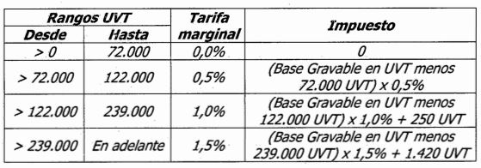

La tarifa del uno coma cinco por ciento (1,5%) sólo aplicará de manera temporal durante los años 2023, 2024, 2025 Y 2026. A partir del año 2027, aplicará la siguiente tabla:

Sector económico: Se trata de la mayor agregación en la economía. Es el conjunto de subsectores económicos que emplean los mismos procedimientos de producción y similar combinación de factores productivos. Se incluyen 10 sectores en clasificación económica.

Año gravable: Es el año en el cual se desarrolla la actividad generadora de sus ingresos.

Variables: cada uno de los renglones de las declaraciones del impuesto al patrimonio.

Ag Subsector Económico


AGREGADOS TRIBUTARIOS PARA EL IMPUESTO AL PATRIMONIO 1/
Año gravable 2023. |  |  |  |  |  |  | Volver al índice
Agregado por subsector económico. 2/
Cifras en millones de pesos corrientes, excepto número de declarantes.
Cifras provisionales sujetas a modificación, agregadas teniendo en cuenta la reserva tributaria definida en el artículo 583 del Estatuto Tributario. 3/

Datos generales agregado |  |  | Impuesto al Patrimonio
Código Subsector Económico 4/ | Nombre Subsector Económico 4/ | Número de declarantes | Patrimonio Bruto | Valor patrimonial Acciones o CIS | Pasivos | Patrimonio Líquido Ajustado | Total Exclusiones | Base Gravable | Impuesto al Patrimonio | Sanciones | Descuentos tributarios por convenios | Saldo a pagar por impuesto
24 | Rentistas de capital | 9,165 | 73,366,134 | 22,148,401 | 15,045,704 | 80,805,069 | 2,863,381 | 77,942,462 | 571,576 | 1,474 | 202 | 572,847
20/22 | Asalariados / Actividades de los hogares | 9,923 | 54,360,001 | 12,519,468 | 6,252,411 | 59,874,510 | 3,557,500 | 56,321,115 | 248,776 | 1,530 | 19 | 250,287
12 | Actividades inmobiliarias | 4,180 | 26,763,698 | 3,152,408 | 3,017,469 | 26,855,795 | 1,351,668 | 25,504,126 | 120,632 | 597 | 36 | 121,193
1 | Agricultura, ganadería, caza, silvicultura y pesca | 2,207 | 15,295,321 | 1,475,672 | 2,930,490 | 13,805,286 | 658,923 | 13,146,689 | 58,661 | 348 | 70 | 58,939
13 | Actividades profesionales, científicas y técnicas | 1,865 | 12,075,269 | 2,017,846 | 2,104,865 | 11,920,982 | 654,200 | 11,266,976 | 55,493 | 200 | 53 | 55,641
7 | Comercio al por mayor y al por menor; reparación de vehículos automotores y motocicletas | 1,201 | 10,411,981 | 854,303 | 3,162,105 | 8,024,009 | 328,170 | 7,696,349 | 41,241 | 201 | 0 | 41,442
17 | Actividades de atención de la salud humana y de asistencia social | 1,209 | 6,846,011 | 936,982 | 848,753 | 6,775,293 | 416,633 | 6,358,660 | 24,820 | 135 | 0 | 24,955
6 | Construcción | 441 | 4,564,390 | 654,627 | 1,889,516 | 3,263,877 | 110,163 | 3,153,794 | 20,408 | 81 | 0 | 20,489
8 | Transporte y almacenamiento | 578 | 3,472,615 | 583,269 | 790,468 | 3,235,973 | 154,250 | 3,081,723 | 11,112 | 76 | 0 | 11,188
3 | Industrias manufactureras | 253 | 1,978,389 | 157,880 | 588,914 | 1,531,010 | 66,140 | 1,464,870 | 6,438 | 27 | 0 | 6,465
9 | Alojamiento y servicios de comida | 222 | 1,563,015 | 125,211 | 336,701 | 1,312,537 | 63,857 | 1,248,679 | 5,187 | 25 | 0 | 5,212
14 | Actividades de servicios administrativos y de apoyo | 234 | 1,341,119 | 328,297 | 256,362 | 1,387,233 | 61,789 | 1,325,444 | 5,765 | 57 | 0 | 5,823
11 | Actividades financieras y de seguros | 133 | 1,315,031 | 192,666 | 177,777 | 1,313,109 | 33,561 | 1,279,548 | 10,341 | 17 | 0 | 10,358
23 | Personas naturales subsidiadas por terceros o sin actividad económica | 154 | 960,258 | 147,481 | 108,739 | 989,119 | 29,952 | 959,167 | 5,110 | 39 | 0 | 5,149
18 | Actividades artísticas, de entretenimiento y recreación | 88 | 544,064 | 64,242 | 118,142 | 493,400 | 28,361 | 465,039 | 1,654 | 19 | 0 | 1,674
16 | Educación | 94 | 530,293 | 36,582 | 84,309 | 474,454 | 28,811 | 445,643 | 1,234 | 10 | 0 | 1,244
2 | Explotación de minas y canteras | 46 | 396,241 | 55,805 | 120,775 | 305,218 | 9,005 | 296,213 | 1,497 | 25 | 0 | 1,521
10 | Información y comunicaciones | 62 | 386,356 | 66,927 | 55,632 | 393,298 | 18,933 | 374,365 | 1,668 | 36 | 0 | 1,704
19 | Otras actividades de servicios | 46 | 278,712 | 26,505 | 29,972 | 278,866 | 11,779 | 267,087 | 1,316 | 9 | 0 | 1,325
4/5 | Distribución de agua; evacuación y tratamiento de aguas residuales, y actividades de saneamiento ambiental / Suministro de electricidad, gas, vapor y aire acondicionado | 10 | 74,424 | 22,436 | 15,717 | 78,846 | 1,369 | 77,478 | 463 | 1 | 0 | 464
15 | Administración pública y defensa; planes de seguridad social de afiliación obligatoria | 7 | 26,315 | 2,955 | 6,179 | 23,105 | 1,527 | 21,579 | 28 | 0 | 0 | 28
Total |  | 32,118 | 216,549,635 | 45,569,960 | 37,941,002 | 223,140,989 | 10,449,973 | 212,697,005 | 1,193,421 | 4,908 | 380 | 1,197,949
1/ La información aquí presentada hace referencia a la contenida en las declaraciones del Impuesto al Patrimonio (F-420).
2/ En aplicación de la CIIU Rev. 4 adaptada para Colombia y las modificaciones establecidas en la Resolución 549 de mayo 8 de 2020. Adoptada por la DIAN mediante Resolución 114 de 2020.
3/ Artículo 583. Reserva de la declaración. La información tributaria respecto de las bases gravables y la determinación privada de los impuestos que figuren en las declaraciones tributarias, tendrá el carácter de información reservada; por consiguiente, los funcionarios de la Dirección General de Impuestos Nacionales sólo podrán utilizarla para el control, recaudo, determinación, discusión y administración de los impuestos y para efectos de informaciones impersonales de estadística (Fuente: Decreto 624 de 1989, Estatuto Tributario).
4/ Con el objetivo de garantizar la reserva tributaria de la información, se unió la información de dos subsectores económicos en aquellos casos en los cuales existen menos de 5 declaraciones para un subsector económico; para lo cual se siguió el criterio de agrupar los subsectores económicos con las actividades económicas más cercanas posibles, en aplicación de la CIIU Rev. 4 adaptada para Colombia.
Fuente: Declaraciones del Impuesto al Patrimonio (F-420). Año gravable 2023. Análisis de Operaciones. CETCE. SEE. DGEA. DIAN.
Elaboró: Coordinación de Estadística Tributaria y de Comercio Exterior de la Subdirección de Estudios Económicos. DGEA. DIAN.
Fecha de corte de información: Febrero 20 de 2024.
Fecha de publicación: Marzo de 2024.

Gráfico Intervalos UVT
AGREGADOS TRIBUTARIOS PARA EL IMPUESTO AL PATRIMONIO 1/ | Volver al índice
Año gravable 2023.
Gráfico del agregado de Patrimonio por Intervalos UVT de Patrimonio Líquido Ajustado. 2/
Porcentaje de participación del Patrimonio Líquido Ajustado
Cifras provisionales sujetas a modificación, agregadas teniendo en cuenta la reserva tributaria definida en el artículo 583 del Estatuto Tributario. 3/

PORCENTAJE DE PARTICIPACIÓN DEL PATRIMONIO LÍQUIDO AJUSTADO (PLA) 4/
INTERVALOS UVT

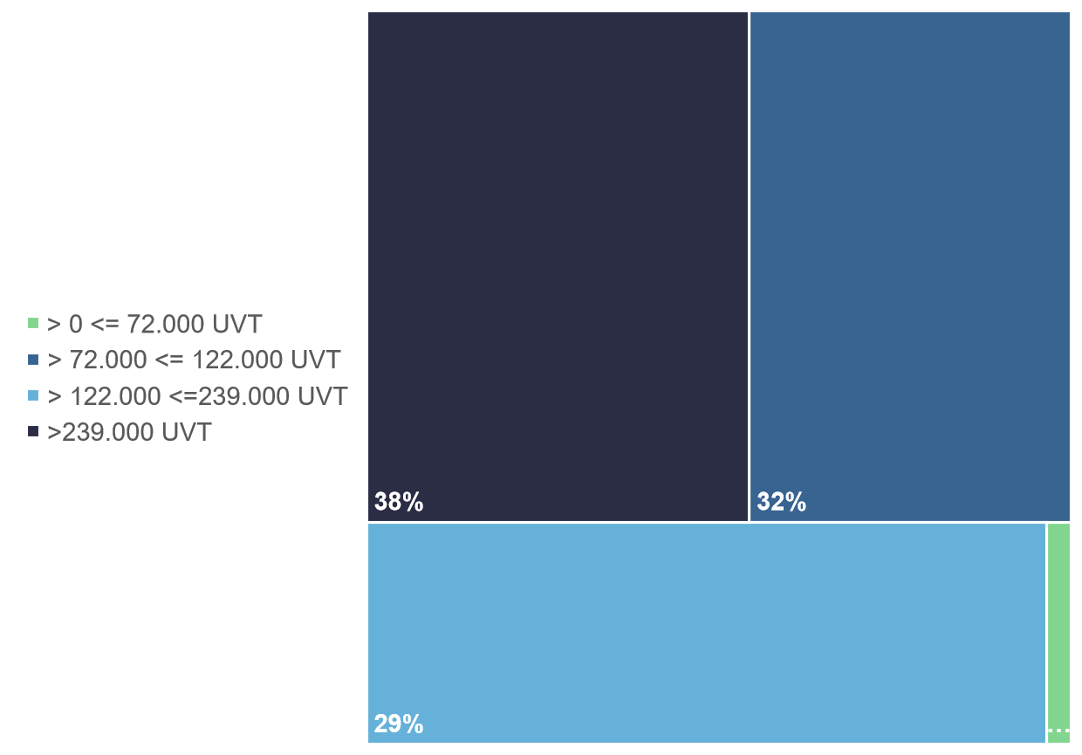

INTERVALOS UVT
(PATRIMONIO LÍQUIDO AJUSTADO)
38%
32%

del total del PLA
del total del PLA
> 239.000 UVT
> 72.000 <= 122.000 UVT
(3.753 Declarantes)
(17.728 Declarantes)

Total: 32.118 Declarantes

29%

1%
del total del PLA
> 122.000 <= 239.000 UVT
del total del PLA
(9.511 Declarantes)
> 0 <= 72.000 UVT
(1.126 Declarantes)

1/ La información aquí presentada hace referencia a la contenida en las declaraciones del Impuesto al Patrimonio (F-420).
2/ Intervalos en Unidades de Valor Tributario (UVT) de conformidad con las tarifas dispuestas en la Ley 2277 de 2022.
3/ Artículo 583. Reserva de la declaración. La información tributaria respecto de las bases gravables y la determinación privada de los impuestos que figuren en las declaraciones tributarias, tendrá el carácter de información reservada; por consiguiente, los funcionarios de la Dirección General de Impuestos Nacionales sólo podrán utilizarla para el control, recaudo, determinación, discusión y administración de los impuestos y para efectos de informaciones impersonales de estadística (Fuente: Decreto 624 de 1989, Estatuto Tributario).
4/ El tamaño de la gráfica representa el total del Patrimonio Líquido Ajustado de los declarantes del Impuesto al Patrimonio en la vigencia 2023: 223 billones de pesos. Cada rectángulo dentro de la gráfica es proporcional al Patrimonio Líquido Ajustado de cada Intervalo en UVT de las tarifas del Impuesto al Patrimonio.
Fuente: Declaraciones del Impuesto al Patrimonio (F-420). Año gravable 2023. Análisis de Operaciones. CETCE. SEE. DGEA. DIAN.
Elaboró: Coordinación de Estadística Tributaria y de Comercio Exterior de la Subdirección de Estudios Económicos. DGEA. DIAN.
Fecha de corte de información: Febrero 20 de 2024.
Fecha de publicación: Marzo de 2024.

Formulario
 | Volver al índice
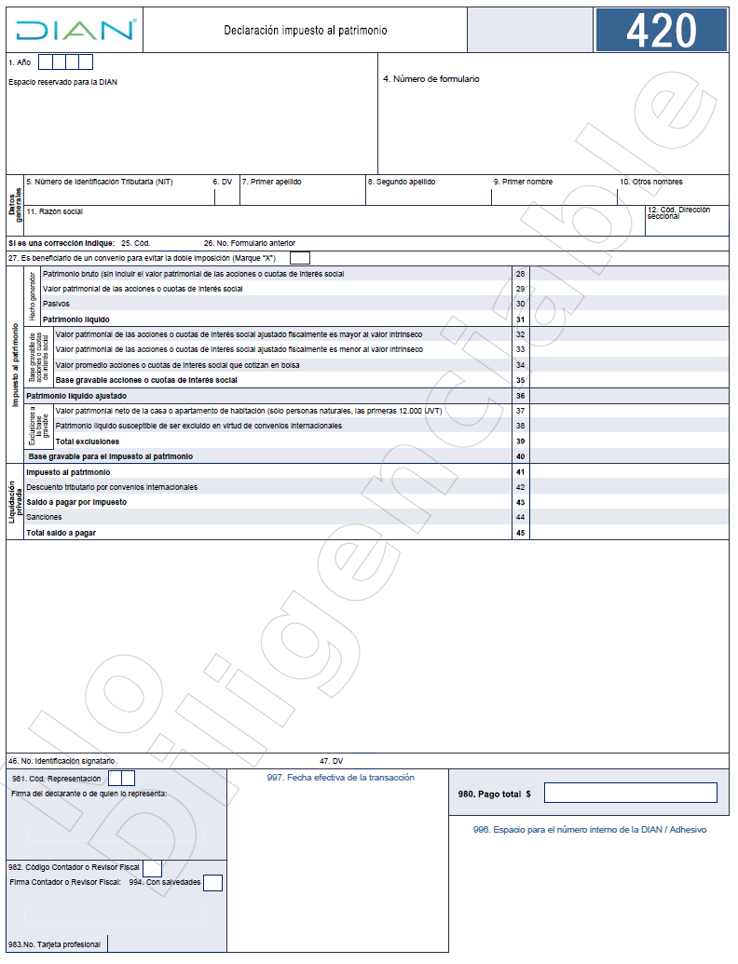

Fuente: DIAN. Disponible en https://www.dian.gov.co/atencionciudadano/formulariosinstructivos/Formularios/2023/Formulario_420_2023.pdf

